SEM 02
CONTROL COMBUSTIBLE AJ®
Bitácora No. 01
 |  |  |  |  | 2020-11-18

Autoriza: | Arq. Anabel Cervantes Garrido |  | Persona que realiza las diligencias:
MAZDA 3 | $280,000.00 | DATOS ANUALES
$ LITRO | $18.00 | KM SERVICIO | CAMBIO LLANTAS | SEGURO | $1.29
RENDIMIENTO KM/L | 14 | 20000 | 22500 |  | $2.85
DEPRECIACIÓN ANUAL | $25,200.00 | $3,800.00 | $10,000.00 | $18,000.00 | $57,000.00
 | 9% |  |  |  | $4.14

FECHA | ORIGEN | DESTINO | KM | PRECIO | IMAGEN GPS |  | COMENTARIOS
2017-07-25 | Oficina AJ | Galeria AJ | 3 | $12.41 | 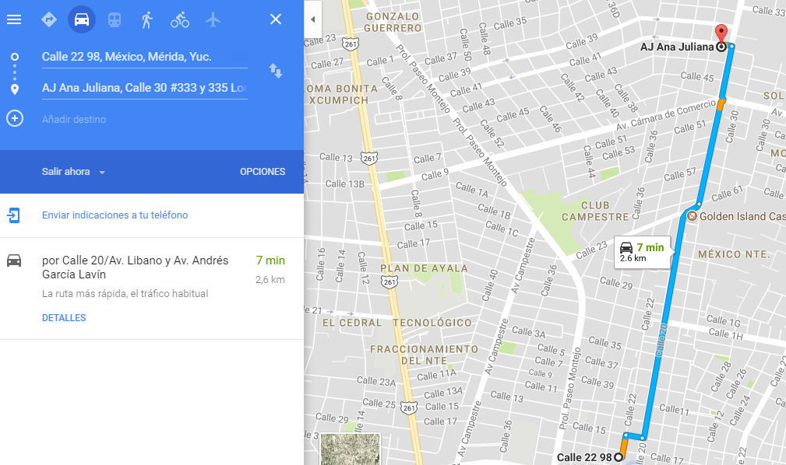

 |  |  | 3 | $12.41

 |  |  | CP ISABEL MENDEZ CIME |  |  | ARQ ANABEL CERVANTES GARRIDO
USUARIO |  |  | GERENTE ADMINISTRATIVO |  |  | DIRECTOR COMERCIAL

